设备停机报表
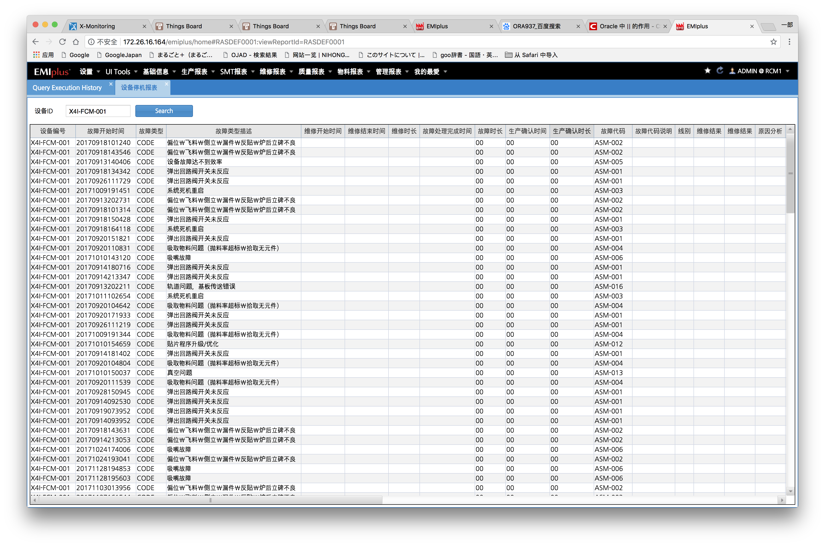

SELECT C.RES_LINE_ID AS 线别 ,
C.RES_ID AS 设备编号,
M.LAST_DOWN_TIME AS 故障开始时间,
C.REA_TYPE AS 故障类型,
C.REA_DESC AS 故障类型描述,
C.RES_REP_START_TIME AS 维修开始时间 ,
C.RES_REP_END_TIME AS 维修结束时间 ,
decode(C.RES_REP_END_TIME ,' ' ,' ' ,(to_date(C.RES_REP_END_TIME,'yyyyMMddHH24miss') - to_date(C.RES_REP_START_TIME,'yyyyMMddHH24miss'))*24) AS 维修时长 ,
C.CREATE_DATE AS 故障处理完成时间 ,
'00' AS 故障时长,
'00' AS 生产确认时间 ,
'00' AS 生产确认时长 ,
C.REA_CODE AS 故障代码,
C.FAULT_APPEARANCE AS 故障代码说明 ,
C.REASON_ANALYSIS AS 原因分析 ,
C.REPAIR_CONTENT AS 维修内容 ,
C.REPAIR_RESULT AS 维修结果 ,
C.MEASURE AS 预防措施 ,
C.REPAIR_EXPERIENCE AS 维修体会,
C.REPORTER AS 维修人,
C.AUDITOR AS 审核人 ,
C.CREATE_DATE AS 审核日期 ,
M.TRAN_USER_ID
FROM CRASREAHIS C ,
mrasreshis M
WHERE C.FACTORY = M.FACTORY
AND C.RES_ID = M.RES_ID
AND C.HIST_SEQ = M.HIST_SEQ
AND C.RES_ID = NVL (TRIM ('X4I-FCM-001'),C.RES_ID)
--AND C.REA_TYPE = 'CODE'
AND M.EVENT_ID = 'DOWN'

华为ESSD产品24小时及时修复率
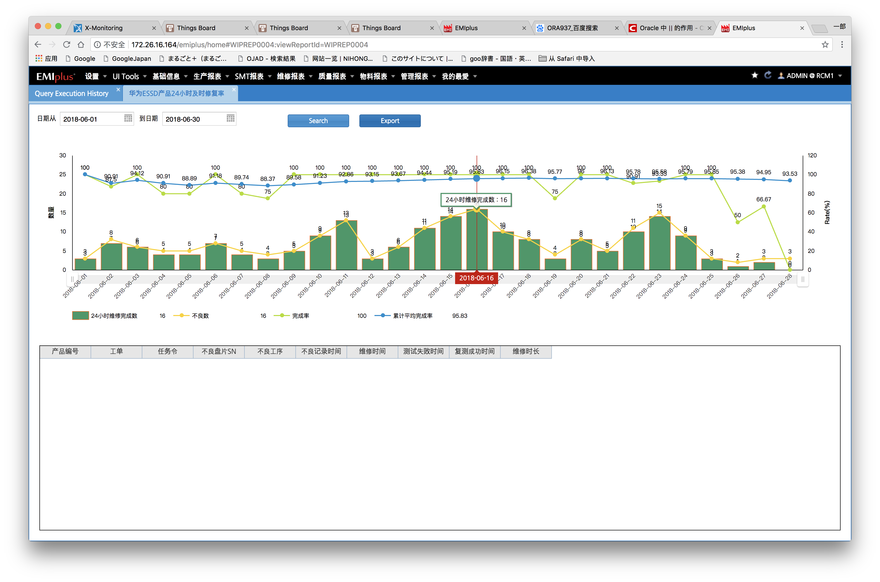

select b.prod_id,b.order_id,a.lot_id,a.defect_time,a.test_time_fail,a.test_time_pass,a.repair_time , task_order,opr.oper_desc oper,
to_char(case when (test_time_pass<>' ' and test_time_fail<>' ' and repair_time <>' ' ) then
((to_date(repair_time ,'YYYY-MM-DD HH24MISS')-to_date(a.test_time_fail,'YYYY-MM-DD HH24MISS'))*24) else 0 end,'9999.99') as duration
from crpttstrep a join cwiporddef b on a.factory=b.factory and a.order_id=b.order_id
join MWIPOPRDEF opr on opr.factory=a.factory and opr.oper=a.oper
where customer_desc like '华为%' and substr(task_order,3,1) not in ('L','C','W') and b.product_grp in ('20','21')
and test_time_fail<>' ' and to_char(to_date(substr(defect_time,0,8),'YYYY-MM-DD'),'YYYY-MM-DD')>=' '
and to_char(to_date(substr(defect_time,0,8),'YYYY-MM-DD'),'YYYY-MM-DD')<=' '

